Лист1
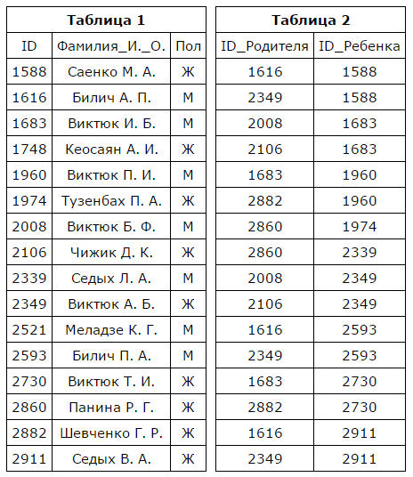

 |  |  |  | ID | Фамилия_И._О. | ID_Родителя | ID_Ребенка
 |  |  |  | 1588 | Cаенко М.А. | 1616 | 1588
 |  |  |  | 1616 | Билич А.П. | 2349 | 1588
 |  |  |  | 1683 | Виктюк И.Б. | 2008 | 1683
 |  |  |  | 1748 | Кеосаян А.И. | 2106 | 1960
 |  |  |  | 1960 | Виктюк П.И. | 1683 | 1960
 |  |  |  | 1974 | Тезнбах П.А. | 2882 | 1974
 |  |  |  | 2008 | Виктюк Б.Ф. | 2860 | 2339
 |  |  |  | 2106 | Чижик Д.К. | 2008 | 2349
 |  |  |  | 2339 | Седых Л.А. | 2106 | 2349
 |  |  |  | 2349 | Виктюк А.Б. | 1616 | 2593
 |  |  |  | 2521 | Меладзе К.Г. | 2349 | 2593
 |  |  |  | 2593 | Билич П.А. | 1683 | 2730
 |  |  |  | 2730 | Виктюк Т.И. | 2882 | 2730
 |  |  |  | 2860 | Панина Р.Г | 1616 | 2911
 |  |  |  | 2882 | Шевченко Г.Р. | 2349 | 2911
 |  |  |  | 2911 | Седых В.А.

1. На основании приведённых данных определите ID родного брата Седых В.А.
SELECT ID, Фамилия_И._О. FROM tab1
INNER JOIN tab2 ON tab1.ID = tab2.ID_Ребенка

ID | Фамилия_И._О. | ID_Родителя
1588 | Cаенко М.А. | 1616
1588 | Cаенко М.А. | 2349
1683 | Виктюк И.Б. | 2008
1960 | Виктюк П.И. | 2106
1960 | Виктюк П.И. | 1683
1974 | Тезнбах П.А. | 2882
2339 | Седых Л.А. | 2860
2349 | Виктюк А.Б. | 2008
2349 | Виктюк А.Б. | 2106
2593 | Билич П.А. | 1616
2593 | Билич П.А. | 2349
2730 | Виктюк Т.И. | 1683
2730 | Виктюк Т.И. | 2882
2911 | Седых В.А. | 1616
2911 | Седых В.А. | 2349

SELECT ID FOR TAB
WHERE ID_Родителя = 1616 OR ID_Родителя = 2349 |  |  | - не понимаю как это реализовать, что бы программа сама брала значения ID родителей Седых В.А., но понимаю что это скорее всего более верное решение, чем предложенное

2. Сколько братьев у Саенко М.А.

SELECT COUNT(ID) FOR TAB
WHERE ID_Родителя = 1616 OR ID_Родителя = 2349

3. Вывести список детей из неполных семей.

SELECT DISTINCT ID, Фамилия_И._О. FROM tab1
RIGHT JOIN tab2 ON tab1.ID = tab2.ID_Ребенка

